Análises - Corr. Bol. Intra
Prev. Linear 8A | Anomes | Boleto Intrabancario (R$ Bi) | YoY | Boleto Interbancário (R$ Bi) | YoY | TED Interbancário (R$ Bi) | YoY | Boleto Intra/Boleto Inter | Boleto Intra/TED Inter |  |  |  |  |  | INPC |  | IPCA |  | Nº Empresas Ativas |  | Custo Médio m² |  | Prod. Física Industrial |  | Vendas Comercio
1,046 | 2011 | 1,046 | - | 2,211 | - | 10,188 | - | 47% | 10% |  |  |  |  |  | 6.08 |  | 6.5 |  | 93.375 |  | - |  | 1431.64402 |  | 1050.4598
1,192 | 2012 | 1,192 | 14% | 2,603 | 18% | 11,534 | 13% | 46% | 10% | Prop. Boleto Intra/Inter |  | Prop. Boleto Intra/TED |  | RMSE | 6.2 | 2% | 5.84 | -10% | 104.534 | 12% | - |  | 1397.48902 | -2% | 1138.94629 | 8%
1,331 | 2013 | 1,331 | 12% | 2,694 | 4% | 13,570 | 18% | 49% | 10% | Prev. Méd. 3M | Erro | Prev. Méd. 3M | Erro | 1.3 p.p. | 5.56 | -10% | 5.91 | 1% | 116.72 | 12% | 10257.58 |  | 1427.25608 | 2% | 1187.52197 | 4%
1,504 | 2014 | 1,504 | 13% | 2,713 | 1% | 13,968 | 3% | 55% | 11% | 47% | -7.9 p.p. | 10% | -0.7 p.p. | 0.5 p.p. | 6.23 | 12% | 6.41 | 8% | 127.933 | 10% | 10688.19 | 4% | 1385.3384 | -3% | 1213.95414 | 2%
1,485 | 2015 | 1,485 | -1% | 2,765 | 2% | 15,247 | 9% | 54% | 10% | 50% | -3.5 p.p. | 10% | 0.5 p.p. | 0.3 p.p. | 11.28 | 81% | 10.67 | 66% | 131.318 | 3% | 11299.41 | 6% | 1270.84835 | -8% | 1161.17732 | -4%
1,425 | 2016 | 1,425 | -4% | 2,826 | 2% | 15,459 | 1% | 50% | 9% | 53% | 2.4 p.p. | 10% | 1.0 p.p. | 1.1 p.p. | 6.58 | -42% | 6.29 | -41% | 126.943 | -3% | 12032.58 | 6% | 1187.1988 | -7% | 1088.7077 | -6%
1,459 | 2017 | 1,459 | 2% | 2,909 | 3% | 16,414 | 6% | 50% | 9% | 53% | 3.0 p.p. | 9% | 0.6 p.p. | 0.3 p.p. | 2.07 | -69% | 2.95 | -53% | 126.283 | -1% | 12588.28 | 5% | 1220.90011 | 3% | 1111.45393 | 2%
2,157 | 2018 | 2,157 | 48% | 3,127 | 8% | 18,881 | 15% | 69% | 11% | 51% | -17.5 p.p. | 9% | -2.4 p.p. | 5.6 p.p. | 3.43 | 66% | 3.75 | 27% | 124.614 | -1% | 13098.76 | 4% | 1230.32055 | 1% | 1137.21388 | 2%
2,431 | 2019 | 2,431 | 13% | 3,511 | 12% | 23,586 | 25% | 69% | 10% | 57% | -12.7 p.p. | 10% | -0.2 p.p. | 0.0 p.p. | 4.48 | 31% | 4.31 | 15% | 125.066 | 0% | 13680.15 | 4% | 1216.81898 | -1% | 1158.15648 | 2%
2,930 | 2020 | 2,930 | 21% | 3,833 | 9% | 28,460 | 21% | 76% | 10% | 63% | -13.6 p.p. | 11% | 0.6 p.p. | 0.3 p.p. | 5.45 | 22% | 4.52 | 5% | 131.99 | 6% | 14358.7 | 5% | 1160.34778 | -5% | 1171.8438 | 1%
2,865 | 2021 | 2,865 | -2% | 5,015 | 31% | 35,655 | 25% | 57% | 8% | 72% | 14.4 p.p. | 10% | 2.3 p.p. | 5.1 p.p. | 10.16 | 86% | 10.06 | 123% | 148.201 | 12% | 17032.39 | 19% | 1209.05162 | 4% | 1188.21762 | 1%
3,129 | 2022 | 3,240 | 13% | 5,269 | 5% | 40,705 | 14% | 61% | 8% | 68% | 6.1 p.p. | 9% | 1.2 p.p. | 1.5 p.p. | 5.93 | -42% | 5.79 | -42% | 174.69 | 18% | 19422.26 | 14% | 1200.86946 | -1% | 1200 | 1%
3,372 | 2023 | 3,304 | 2% | 5,761 | 9% | 40,628 | 0%
 | 2024 |  |  |  |  |  |  | Desv. Pad | Desv. Pad
 |  |  |  |  |  |  |  | 10% | 1%
Séries Históricas
 | Corr. Pearson 4M | - |  | 78% |  | 88% |  |  |  |  |  |  |  |  | 24% |  | 21% |  | 86% |  | 83% |  | -38% |  | 90%
 | Corr. Pearson 6M | - |  | 86% |  | 91% |  |  |  |  |  |  |  |  | 71% |  | 59% |  | 72% |  | 82% |  | -59% |  | 98%
 | Corr. Pearson 8M | - |  | 90% |  | 94% |  |  |  |  |  |  |  |  | 4% |  | -1% |  | 68% |  | 88% |  | -49% |  | 84%
 | Corr. Pearson 10M | - |  | 91% |  | 95% |  |  |  |  |  |  |  |  | 6% |  | -2% |  | 73% |  | 91% |  | -59% |  | 38%
 | Corr. Pearson 12M | - |  | 93% |  | 96% |  |  |  |  |  |  |  |  | 5% |  | -3% |  | 80% |  | - |  | -71% |  | 53%

 | Corr. Spearman 4M | - |  | 80% |  | 80% |  |  |  |  |  |  |  |  | 40% |  | 40% |  | 80% |  | 80% |  | -80% |  | 80%
 | Corr. Spearman 6M | - |  | 94% |  | 94% |  |  |  |  |  |  |  |  | 83% |  | 83% |  | 77% |  | 94% |  | -89% |  | 94%
 | Corr. Spearman 8M | - |  | 90% |  | 90% |  |  |  |  |  |  |  |  | 7% |  | 7% |  | 60% |  | 90% |  | -38% |  | 90%
 | Corr. Spearman 10M | - |  | 88% |  | 88% |  |  |  |  |  |  |  |  | -3% |  | -10% |  | 67% |  | 88% |  | -55% |  | 44%
 | Corr. Spearman 12M | - |  | 93% |  | 93% |  |  |  |  |  |  |  |  | -14% |  | -24% |  | 81% |  | - |  | -73% |  | 60%

Planilha2
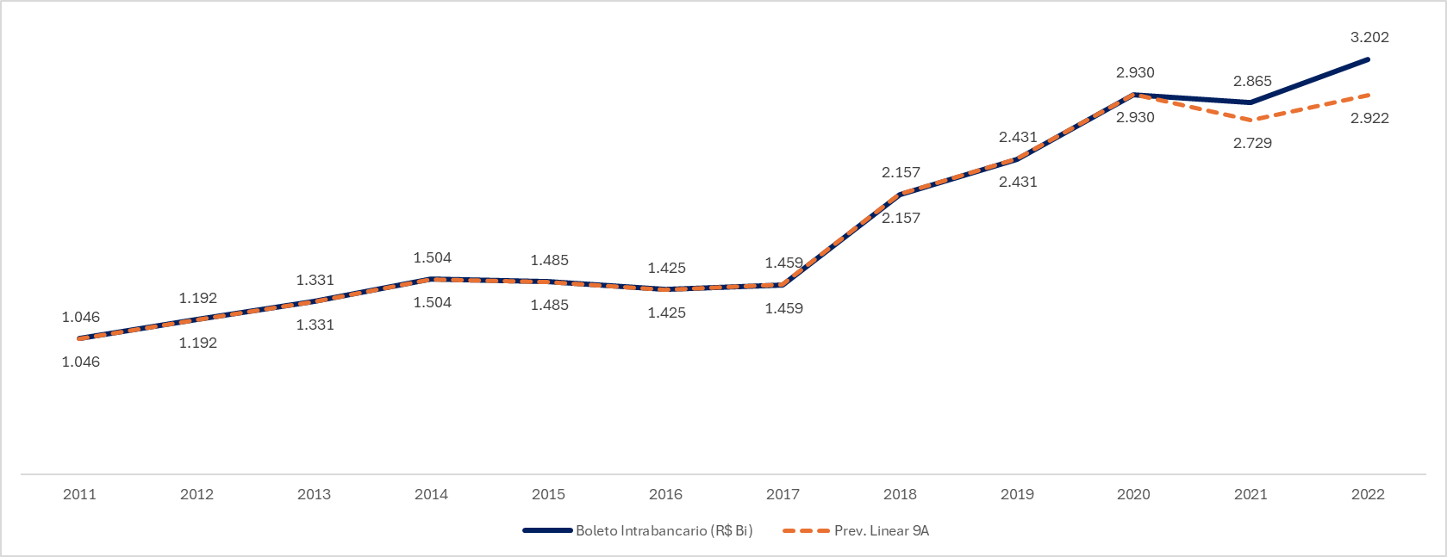
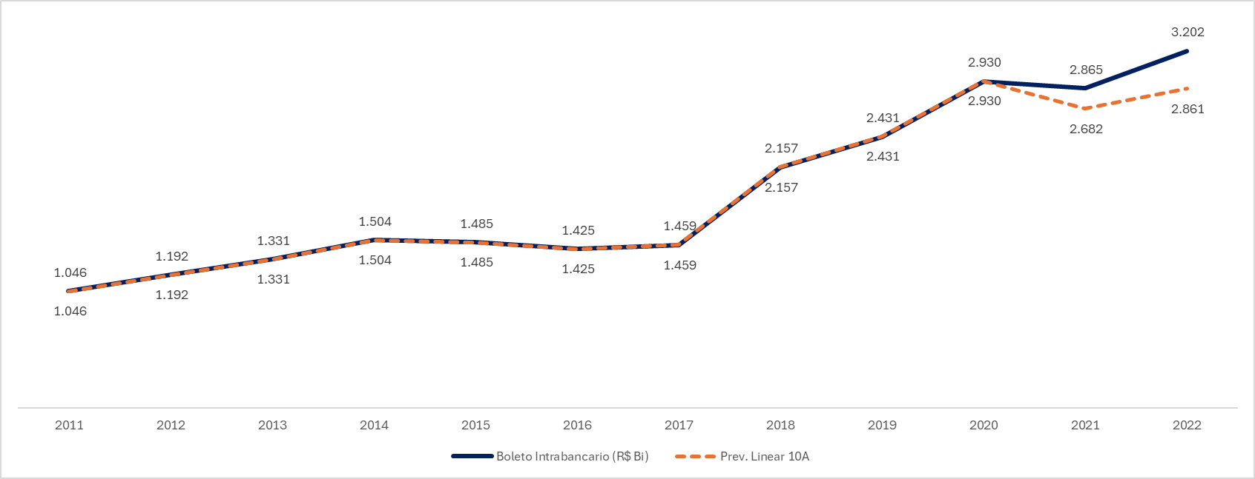
 | TPV Jan | Ponderador | TPV Jan Ponderado | Numerador | Denominador | Índice
safra 1 | 1500 | 0.99 | 1487.5 | 1475.1041667 | 0.99 | 1487.5
safra 2 | 1400 | 1.06 | 1487.5 | 1580.46875 | 1.06
safra 3 | 1600 | 0.93 | 1487.5 | 1382.9101562 | 0.93
safra 4 | 1450 | 1.03 | 1487.5 | 1525.9698276 | 1.03

Média | 1488
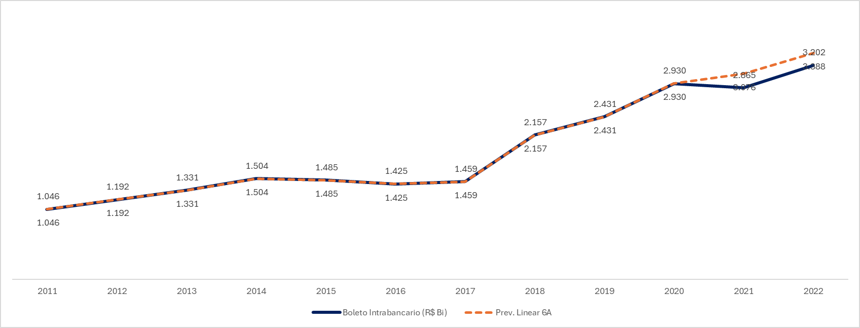

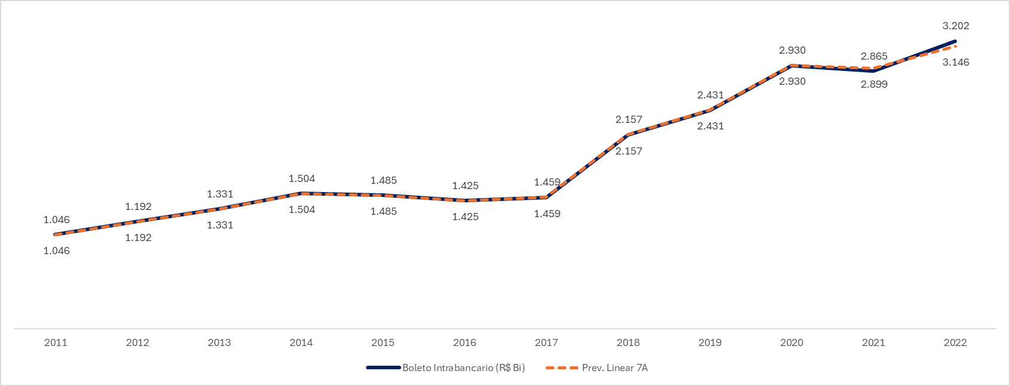
Curiosamente, um modelo linar de 7 períodos (no caso, janela de 7 anos) da própria série nos dá um resultado altamente preciso.
Porém, quando fazemos a validação cruzada com janela fixa de 7 anos para os demais anos históricos, notamos que esse resultado foi "sorte".
Agora, estar varidicar se, a partir de agora, essa regressão passou a descrever bem a série como um todo, testando o novo valor de 2023.
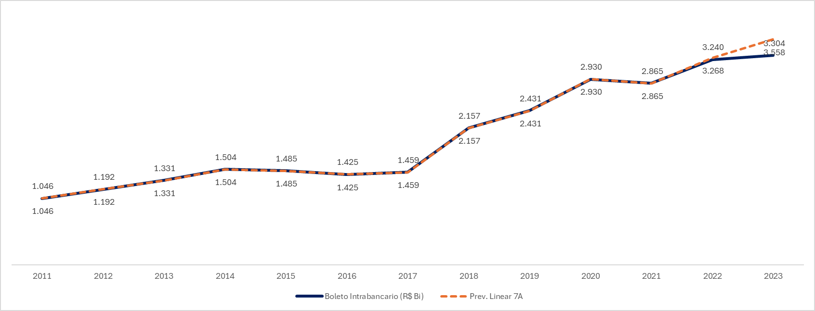
De fato, o resultado não ficou tão bem ajustado com o anterior, porém, ainda assim é um resultado interessante.

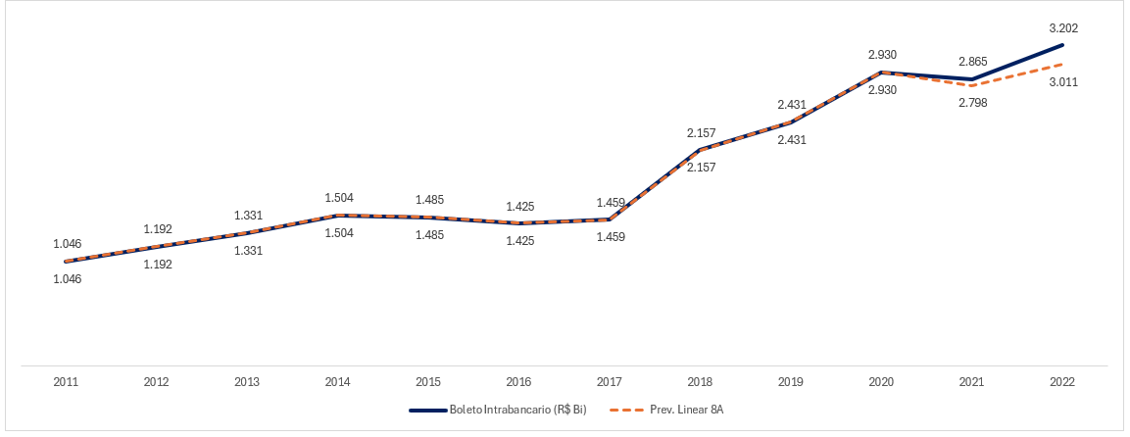
Semelhante ao modelo com janela de 7 anos, a previsão com janela de 8 anos também gera um resultado bem interessante.
Entretanto, quando fazemos o teste de validação cruzada com janela fica de 8 anos, os resultado são bem ruins!
Resta testar se, a partir de agora a série passou a ser descrita por essa regressão.
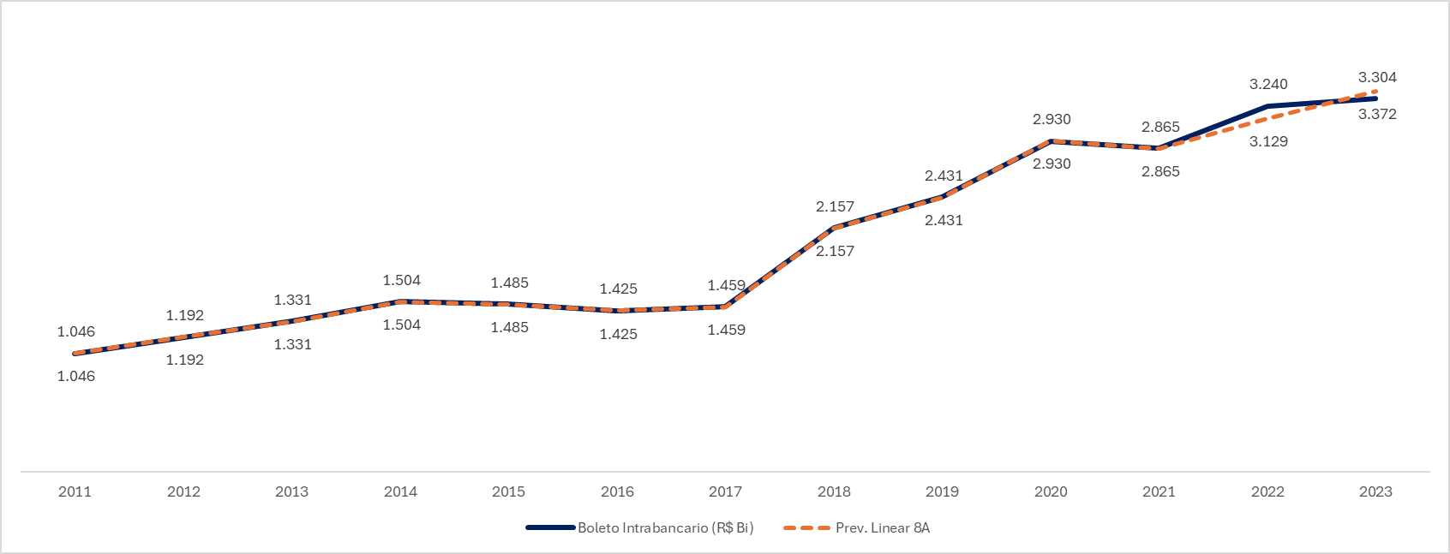
Curiosamente, comparando com novos resultados de 2023, a regresão com essa janela oferece resultados ate melhores do que utilizando a janela de 7 anos.
Os resultados são bem interessantes e podem idnicar uma boas previsão.

